Estadísticas
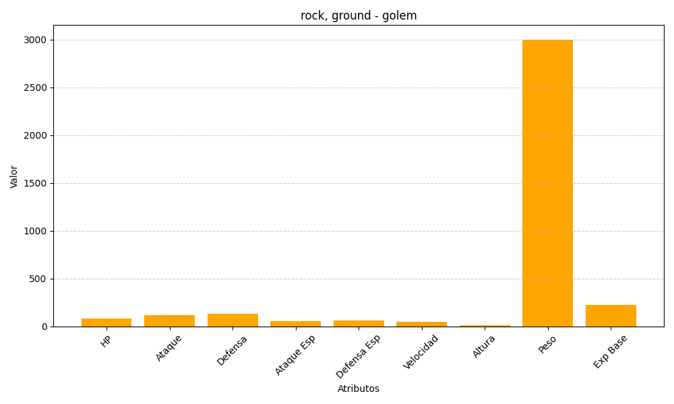
ID | Nombre | Tipo | HP | Ataque | Defensa | Ataque Especial | Defensa Especial | Velocidad | Altura | Peso | Experiencia Base
76 | golem | rock, ground | 80 | 120 | 130 | 55 | 65 | 45 | 14 | 3000 | 223

